Naslov
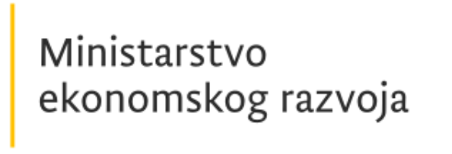
Platforma ekonomskog oporavka
2022 - 2026. godine

DIO III - Dostavljene investicije i reforme od stakeholdera

